Regras
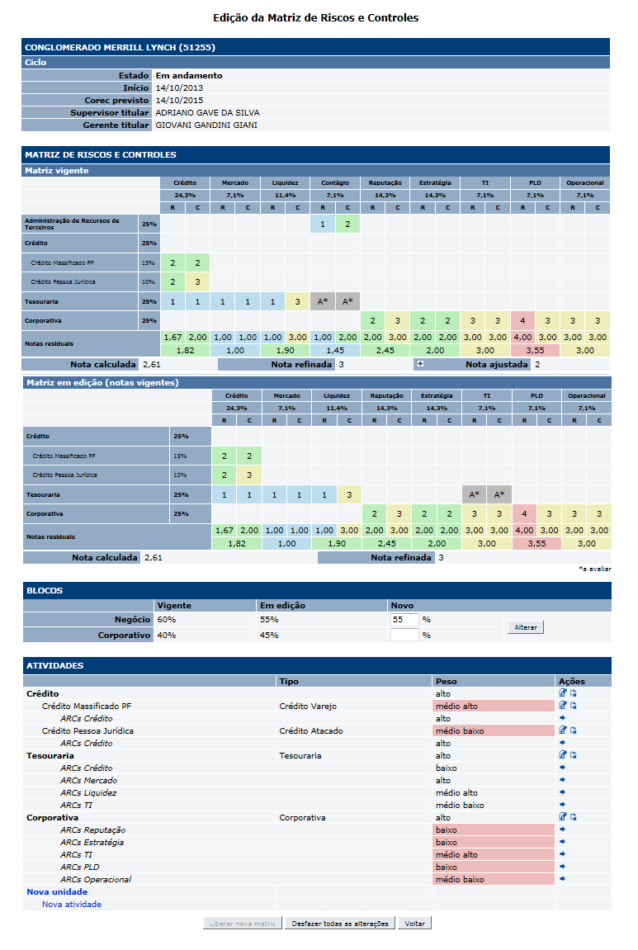
[APSFW0205] Edição de matriz de riscos e controles

Tela com título: | Edição de matriz de riscos e controles
Trilha: | Início - Painel do supervisor - Perfil de risco - Gestão de detalhes da ES
Código de tela: | [APSFW0204]
Perfil de acesso: | Usuário com perfil Supervisor
Seções: | Nome/Código da ES
 |  | Ciclo
 | Matriz de riscos e controles
 |  | Matriz vigente
 |  | Matriz em edição (notas vigentes)
 | Blocos
 | Atividades
 |  | Observação: não exibir na matriz a unidade corporativa. Observar que não deve ser possível incluir atividade corporativa em uma unidade de negócio.
 |  | Dados da seção Blocos
 |  | Nome | Objetivo | Observações
 |  | Negócio - Vigente | Fator de relevância do bloco de negócio da matriz vigente. | Não editável. Calculado a partir do fator de relevância do bloco corporativo. Negócio = 100% - Corporativo%.
 |  | Corporativo - Vigente | Fator de relevância do bloco corporativo da matriz vigente. | Não editável
 |  | Negócio - Em edição | Fator de relevância do bloco de negócio da matriz em edição. | Não editável Calculado a partir do fator de relevância do bloco corporativo. Negócio = 100% - Corporativo%.
 |  | Corporativo - Em edição | Fator de relevância do bloco corporativo da matriz em edição. | Não editável. Valores válidos: inteiros de 0 a 100.
 |  | Negócio - Novo | Novo fator de relevância do bloco de negócio | Não editável. Calculado ao alterar o novo fator de relevância do bloco corporativo. Novo Negócio = 100% - Novo Corporativo%.
 |  | Corporativo - Novo | Permite alterar o fator de relevância do bloco de negócio da matriz em edição e consequentemente o Fator de relevância do bloco corporativo. | Caixa de texto - Editável. Valores válidos: inteiros de 0 a 100.
 |  | Comando do atributo (vale para síntese e nota ajustada)
 |  | Nome | Objetivo | Observações
 |  | Alterar | Altera o fator de relevância do bloco de negócio da matriz em edição e por complemento, altera também o o fator de relevância do bloco corporativo da matriz em edição. | Ao alterar o fator de relevância dos blocos de negócio e corporativo da matriz em edição, os percentuais de participação e as notas da matriz em edição deve ser recalculados.

Cenários de teste

Dado que:

Negócio:
 |  | Realizar os testes abaixo para usuário com perfil: | Gerente, Administrador, Inspetor, Consulta, Comitê

Caso de teste | Tipo | Cenário | Resultado | Mensagem
C001 | Falha |  | Não permitir acesso. | Funcionalidade nome_da_funcionalidade não autorizada para o perfil nome_do_perfil.
C002 | Falha |  | Não permitir acesso. | Funcionalidade nome_da_funcionalidade não autorizada para o perfil nome_do_perfil.
C003 | Falha |  | Não permitir acesso. | Funcionalidade nome_da_funcionalidade não autorizada para o perfil nome_do_perfil.

Web
 |  | Realizar os testes abaixo para usuário com perfil: | Supervisor

Caso de teste | Tipo | Cenário | Resultado | Mensagem
C001 | Sucesso |  |  | N/A
C002 | Sucesso |  |  | N/A
C003 | Sucesso

